填表说明
入职趣拿前--未在北京市缴纳过社保所需材料： (和您的社保福利密切相关，因社保中心对材料审核苛刻，故请务必仔细阅读材料说明，材料不合格您将无法正常缴纳社会保险，请重点关注。）
1、本人有效二代《身份证》正、反面复印件1张。 （需将身份证正反面复印在同一张A4纸上，要注意身份证正面即含姓名和照片页复印在A4纸的中央，身份证背面即含证件签发地页复印在靠正面的下方，方向不变。必须为1：1比例复印，请严格参照下图所示复印：）
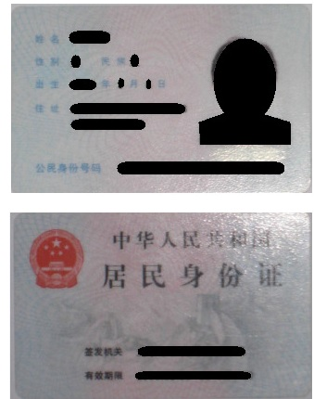 如图所示：
2.新参统表的电子版照片要求（请严格遵守如下要求，否则将影响制作社会保障卡） （1）本人近期一寸、正面、免冠、彩色、白底、服装与背景颜色反差较大，JPG格式（宽度：358像素，高度：441像素），文件大小：9KB—20KB； （2）头部约占照片尺寸的2/3，常戴眼镜的员工应配戴眼镜拍照； （3）无边框，人像清晰，神态自然； （4）脸部宽度(两耳根之间)为15±1mm。
3.新参保——《个人声明》请填写电子版并打印1份，入职当日需提交；
4.新参保——《北京市社会保险个人信息登记表》——请填写电子版并打印1份，入职当日需提交；
请将填写完整的新参统表、一寸电子版照片，邮件发送到shebao.bj@qunar.com；
邮件主题：入职日期+姓名+身份证号码+办公地点，审核无误后我们会邮件回复并将新参统表打印一份交到维亚17层A05工位。

北京趣拿软件科技有限公司
北京市社会保险个人信息登记表
填报单位（公章）：北京趣拿软件科技有限公司
组织机构代码：79340298-1
社会保险登记证编码：110108038214

*参加险种 | 养老，失业，工伤，生育，医疗
*姓 名 | 郭崇源 | *公民身份证号码 （社会保障号码） | 622427199409042151
*性 别 | 男 | *出生日期 | 1994-09-04
*民 族 | 汉族 | *国家/地区 | 中国
*个人身份 | 工人 | *参加工作日期 | 2017-07-18
户口所在区县街乡 |  |  |  | *户口性质 | 农村（农业户口）
*户口所在地地址 | 甘肃省临洮县辛店镇石郭家村二社 |  |  | *户口所在地邮政编码 | 730500
*居住地（联系）地址 | 北京市海淀区永泰中路永泰东里44号楼4-302室 |  |  | *居住地（联系）邮政编码 | 100080
选择邮寄社会保险对账单地址 | 北京市海淀区苏州街29号院18号楼维亚大厦17层 |  |  | 邮政编码 | 100080
*获取对账单方式 | 网上查询 | 电子邮件地址 | 18829039236@163.com | *文化程度 | 大学
*参保人电话 | 18829039236 | *参保人手机 | 18829039236 | *申报月均工资收入（元） | 11000.00
*证件类型 | 居民身份证号 |  | *证件号码 | 622427199409042151
*委托代发银行名称 | 招商银行 |  | *委托代发银行账号 | 6214830167513679
*缴费人员类别 | 外埠农村劳动力 |  | *医疗参保人员类别 | 在职职工
离退休类别 |  |  | 离退休日期
定点医疗机构1 | 08120001北京市海淀区东升镇社区卫生服务中心（北京市海淀区东升卫生院） |  | 定点医疗机构2 | 08110102北京市海淀区花园路社区卫生服务中心
定点医疗机构3 | 08110027北京市海淀区清河社区卫生服务中心(北京市海淀区清河医院) |  | 定点医疗机构4 | 08162014北京市海淀区西三旗街道永泰社区卫生服务站
定点医疗机构5 | 08111004北京邮电大学社区卫生服务中心(北京邮电大学医院) |  | *是否患有特殊病 | 无特殊病
外籍人员信息
护照号码 |  |  | 外国人居留证号码
外国人证件类型 |  |  | 外国人证件号码
本人目前确属社会保险参保对象，现申请参加社会保险，按照社会保险登记的要求本人已如实填写了上述相关信息，并对所填写的内容真实有效性负责。
*参保人签字： 签字日期： 年 月 日
单位负责人： 单位经办人： 社保经（代）办机构经办人员（签章）：
办理日期： 年 月 日
2017-07-29 10:22:23
注：表格中带*号的项目为必录项，其他有前提条件的必录项请参考指标解释。

